画面フロー
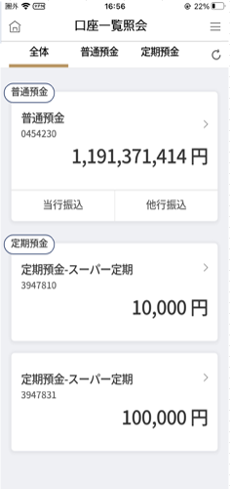
アプリ基本設計書 |  |  |  | 担当者 | きらぼし |  | 確認日

 |  |  |  |  | DNX | 武山 | 確認日 | 2021-04-28

画面コード | D0100M00 | フロー名 | 口座一覧照会流れ

STEP1

D0100M00_画面レイアウト
アプリ基本設計書 |  |  |  |  |  |  |  |  | 担当者 | きらぼし |  |  | 確認日

 |  |  |  |  |  |  |  |  |  | DNX | 武山 |  | 確認日 | 2021-04-28

要件充足表No. | 43 | カテゴリ | App PKG | Lvel 1 | Lvel 2 | Lvel 3 |  | Lvel 4 | Lvel 5
 |  |  |  | モバイルアプリ | 基本機能 | MENU

要件充足表No. | 4 | カテゴリ | AITHERPKG | Lvel 1 | Lvel 2 | Lvel 3 |  | Lvel 4 | Lvel 5
 |  |  |  | 預金 | 共通 | 残高照会、取引明細

画面コード | D0100M00 | 画面名 | 口座一覧照会

画面レイアウト： |  |  |  |  |  |  | 画面説明：

 |  |  |  |  |  |  | - 保有預金口座全体を照会 - 預金種目ごとの総残高表示 - 出金口座に登録済み普通預金口座の場合当行振込/他口振込可能 - 金額横＞表示押下時取引内訳照会へと移動

1
2
3

4
 |  |  |  |  |  |  | 項目説明

 |  |  |  |  |  |  | 項番 | 操作 | 選択肢/入力内容 |  |  | 備考 |  | AiTHERとの連携 (参照元データ)

5
6
 |  |  |  |  |  |  | 1 | クリック | - |  |  | 保有口座全体表示 |  | -
 |  |  |  |  |  |  | 2 | クリック | - |  |  | 普通預金口座のみ表示 |  | -
 |  |  |  |  |  |  | 3 | クリック | - |  |  | 定期預金口座のみ表示 |  | -
 |  |  |  |  |  |  | 4 | クリック | 詳細 |  |  | D0020M00へ遷移 |  | 0248
 |  |  |  |  |  |  | 5 | クリック | 当行振込 |  |  | D0050S01へ遷移 |  | -
 |  |  |  |  |  |  | 6 | クリック | 他行振込 |  |  | F2710S01へ遷移 |  | -
 |  |  |  |  |  |  | 7 | クリック | 詳細 |  |  | D0020M00へ遷移
 |  |  |  |  |  |  | 8
7
 |  |  |  |  |  |  | 9
 |  |  |  |  |  |  | 10
 |  |  |  |  |  |  | 11
 |  |  |  |  |  |  | 12
 |  |  |  |  |  |  | 13
 |  |  |  |  |  |  | 14
 |  |  |  |  |  |  | 15
 |  |  |  |  |  |  | きらぼし様コメント & デザイン変更コメント(要件定義書参照) |  |  |  |  |  |  | 対応確認
 |  |  |  |  |  |  | No. | 内容
 |  |  |  |  |  |  | 1 | 預金口座の商品名を決定後に変更します |  |  |  |  |  | 項目4.7.対応済
 |  |  |  |  |  |  | 2 | バナーは本画面には表示させない。 |  |  |  |  |  | 本画面 対応済
 |  |  |  |  |  |  | 3
 |  |  |  |  |  |  | 4
 |  |  |  |  |  |  | 5
 |  |  |  |  |  |  | 6
 |  |  |  |  |  |  | 7
 |  |  |  |  |  |  | 8
 |  |  |  |  |  |  | 9
 |  |  |  |  |  |  | 10

